Sheet1
义乌仓库（进仓单）

我司合同号： |  |  |  | 进仓编号：

宁波地址：宁波市高新区聚贤路399号宁波研发园1号楼17楼 邮编：315103
义乌办地址: 浙江省义乌市宗泽北路531号赛尔集团三楼
我司联系人： |  | 电话： |  |  | 传真： | 0574-27903955

唛头：各产品货号（有俄罗斯文字）
出货前：包装尺寸请传真于我司确认! 为保证产品无误，请及时寄出货样各2套到我司，产品必须
确认后方可进仓，否则一切后果由贵司承担。
货物最晚送抵仓库时间：
送货单位： |  |  |  | 联系方式：
送货车号： |  |  |  | 司机电话：
品名 | 货号 |  | 箱数 | 毛重 | 体积 | 进仓编号

联系人： 刘蓬波 手机：15157944474 董旭海 手机：13588674406
电话：0579-89892536/0579-85096955 传真：0579-89892538
仓库地址如下： | 浙江省义乌市四海大道与疏港大道交叉口宝湾物流中心2号仓三楼2分区

仓库收取标准：进仓费用5元/立方，不含卸货费用，体积四舍五入
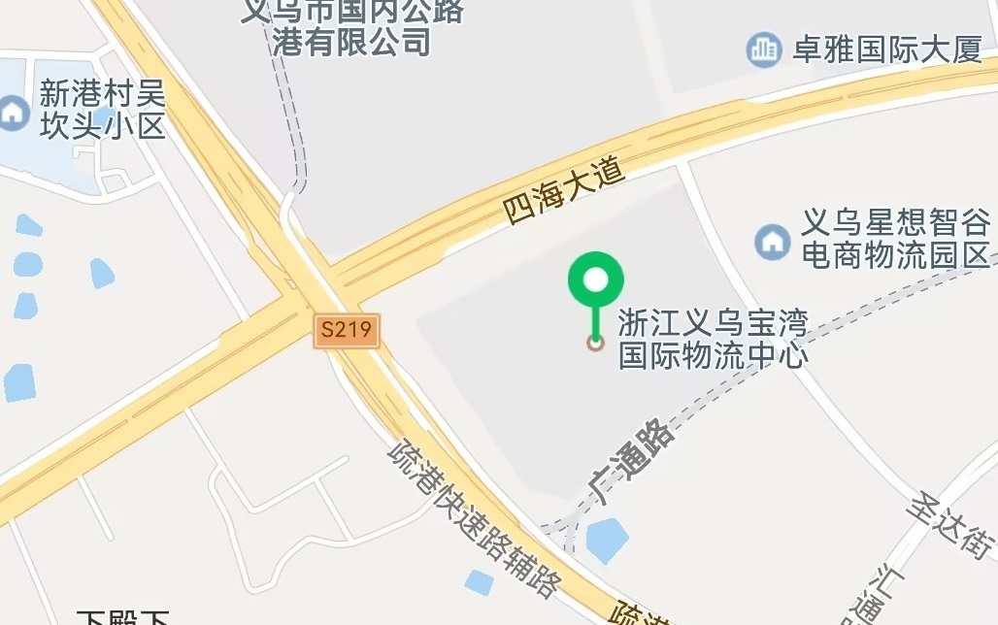

备注：1、仓库正常上班时间：上午08:30-12:00 下午1:30-5:30
2、请贵工厂在规定时间内进仓，逾期不予受理(如果因为贵司的货物没有准时进仓所引起的空箱费用，
全部由贵司承担！特此声明！

 |  |  |  |  |  |  | 1

